CONTROL DE ASISTENCIA
 |  |  |  |  |  |  |  |  | 0.6

MINICODIGO |  | MINICODIGO |  | MINICODIGO |  | MINICODIGO
CODIGO |  | CODIGO |  | CODIGO |  | CODIGO |  | CODIGO
 |  | MODELO |  | MODELO |  | MODELO |  | MODELO
OFERTA1 |  |  |  | OFERTA2
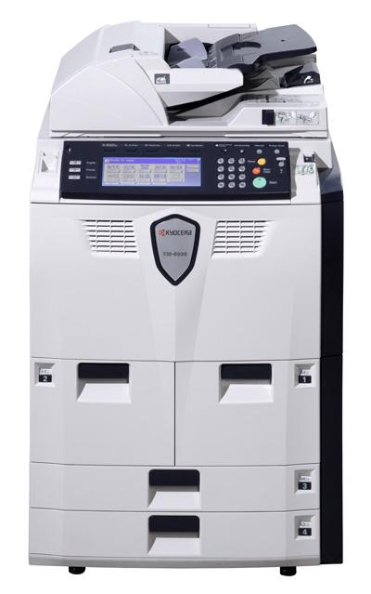 |  | 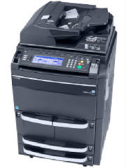
PRECIO | S/.0.00 | PRECIO | S/.0.00 | PRECIO | S/.0.00 | PRECIO | S/.0.00 | PRECIO | S/.0.00
CARACTERISTICAS |  | CARACTERISTICAS |  | CARACTERISTICAS |  | CARACTERISTICAS |  | CARACTERISTICAS
60 paginas por minuto | A4 | 62 paginas por minuto | A4 |  |  |  |  | Capacidad de Reconocer Huellas dactilares | NO
31 paginas por minuto | A3 | 31 paginas por minutos | A3
primera copia en | 3.6 segundos | tiempo de primera copia | 3.6 seg. o menos
documento de doble cara hasta | 200 hojas | memoria | RAM-128MB mas disco duro de 40 GB
capacidad de papel hasta | 8.100 hojas | funcion de impresoras y escaner opcional
alimentador con lector de doble cara simultanea | SI | resolucion de impresion | 1.800x600 ppp
miltiples opciones de finalizada | SI | capacidad e papel | 4,100
componentes de larga duracion | SI | hojas ampliablea | 8.100 hojas
pantalla tactil | SI | soluciones de acabado moduladores
 |  | alimentador de documentos de una sola pasada con capacidad | 260 hojas
 |  | kit opcional de borrador de dadot de disco duro | SI

CONTENIDO DEL PAQUETE |  | CONTENIDO DEL PAQUETE |  | CONTENIDO DEL PAQUETE |  | CONTENIDO DEL PAQUETE |  | CONTENIDO DEL PAQUETE
cables

OTRAS CARACTERISTICAS |  | OTRAS CARACTERISTICAS |  | OTRAS CARACTERISTICAS |  | OTRAS CARACTERISTICAS |  | OTRAS CARACTERISTICAS

MINICODIGO |  | MINICODIGO |  | MINICODIGO |  | MINICODIGO |  | MINICODIGO
 | 63 | CODIGO |  | CODIGO |  | CODIGO |  | CODIGO
MODELO | MR-SD-4WP | MODELO |  | MODELO |  | MODELO |  | MODELO
SENSOR DE HUMO CABLEADO |  | OFERTA3
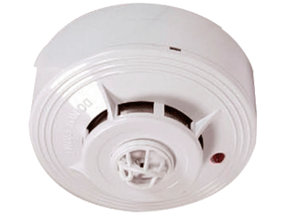
PRECIO | S/.100.80 | PRECIO | S/.0.00 | PRECIO | S/.0.00 | PRECIO | S/.0.00 | PRECIO | S/.0.00
CARACTERISTICAS |  | CARACTERISTICAS |  | CARACTERISTICAS |  | CARACTERISTICAS |  | CARACTERISTICAS
modelo de 4 hilos
Detección de humo de Tecnología Fotoeléctrica
Salidas de relay seleccionables: NO y NC
Fácil instalación y mantenimiento
Cubierta de diseño atracƟvo
Aprobado por UL
Sensibilidad al humo: 2.66+/- 1.11% FT oscurecimiento (Estándar UL)
Corriente de inicio: 70uA maximo
Impedancia de alarma: Para modelo 2 hilos: 100ohm +3V máx; 560ohm +3V máx. (LED rojo en circuito abierto)
Voltaje de reset: Menos de 1 V
Indicador de alarma: Emisión conƟnua de luz roja
Rango de temperatura: -10°C a 50°C
Humedad: de 0 a 95% RH, no condensada
Dimensiones: Forma A: 1.0A@30Vdc / 0.5A@125Vac
Peso: 10mm diá x 46mm altura con base

OTRAS CARACTERISTICAS |  | OTRAS CARACTERISTICAS |  | OTRAS CARACTERISTICAS |  | OTRAS CARACTERISTICAS |  | OTRAS CARACTERISTICAS

